Лист1
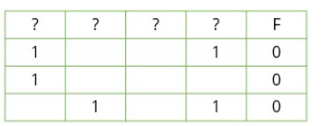
x | y | z | w | f
0 | 1 | 0 | 0 | 0
1 | 0 | 0 | 0 | 0
1 | 0 | 0 | 1 | 0
1 | 1 | 0 | 0 | 0

1 | 2 | 3 | 4
y | w | z | x
1 | 0 | 0 | 0
0 | 0 | 0 | 1
0 | 1 | 0 | 1
1 | 0 | 0 | 1

